Solicitud gráfica
 | Área: | Ciencias Naturales |  |  | Fecha:
 | Grado: | 10
 | Título del tema: | El átomo y el sistema periódico |  |  | ¿Cuaderno de estudio o recurso? | Recurso
 | Editor: | Lyz Marcela Bernal |  |  | Motor del recurso | F6

 | Código guión o recurso: | CN_10_10_REC240 | ← Para determinar este código, visite la hoja de Ayuda
 |  |  |  |  | ESPECIFICACIÓN DE ARCHIVOS A ENTREGAR
Núm. | Archivo Shutterstock o ruta en web | Imagen para: | Tipo | Ubicación de la imagen en el recurso F6 | Nombre imagen SMALL | Tamaño imagen SMALL | Nombre imagen ZOOM | Tamaño imagen ZOOM | Descripción | Observaciones
IMG01 | 108401816 | Recurso F6 | Fotografía | Inicio | CN_10_10_REC240_IMG01.jpg | 350 x 230 px
IMG02 | 164007080 | Recurso F6 | Fotografía | Inicio | CN_10_10_REC240_IMG02.jpg | 350 x 230 px |  |  | 
IMG03 | 153111215 | Recurso F6 | Fotografía | Contenido | CN_10_10_REC240_IMG03n.jpg | 320 x 480 px | CN_10_10_REC240_IMG03a.jpg | 800 x 458 px | 
IMG04 | 109381667 | Recurso F6 | Fotografía | Contenido | CN_10_10_REC240_IMG04n.jpg | 320 x 480 px | CN_10_10_REC240_IMG04a.jpg | 800 x 458 px | 
IMG05 | ver descripción y observaciones | Recurso F6 | Ilustración | Contenido | CN_10_10_REC240_IMG05n.jpg | 320 x 480 px | CN_10_10_REC240_IMG05a.jpg | 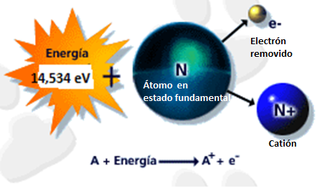 800 x 458 px |  | Realizar ilustración igual a la imagen guía.
IMG06 | ver descripción y observaciones | Recurso F6 | Ilustración | Contenido | CN_10_10_REC240_IMG06n.jpg | 320 x 480 px | CN_10_10_REC240_IMG06a.jpg | 800 x 458 px | 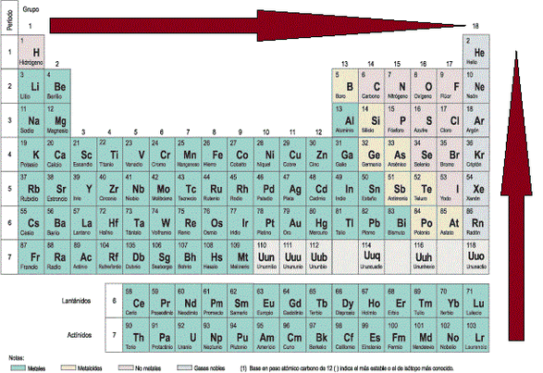 | Realizar ilustración igual a la imagen guía.
IMG07 | ver descripción y observaciones | Recurso F6 | Ilustración | Contenido | CN_10_10_REC240_IMG07n.jpg | 320 x 480 px | CN_10_10_REC240_IMG07a.jpg | 800 x 458 px | 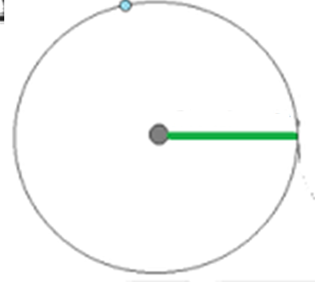 | Realizar ilustración igual a la imagen guía.
IMG08 | ver descripción y observaciones | Recurso F6 | Ilustración | Contenido | CN_10_10_REC240_IMG08n.jpg | 320 x 480 px | CN_10_10_REC240_IMG08a.jpg | 800 x 458 px | 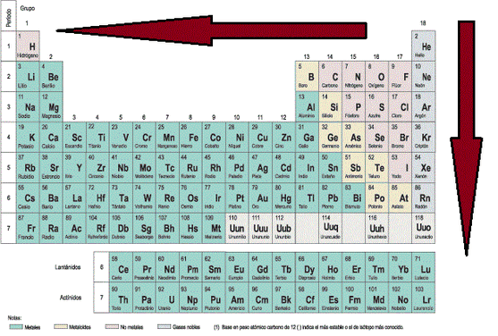 | Realizar ilustración igual a la imagen guía.
IMG09 | ver descripción y observaciones | Recurso F6 | Ilustración | Contenido | CN_10_10_REC240_IMG09n.jpg | 320 x 480 px | CN_10_10_REC240_IMG09a.jpg | 800 x 458 px | 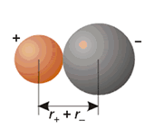 | Realizar ilustración igual a la imagen guía.
IMG10 | ver descripción y observaciones | Recurso F6 | Ilustración | Contenido | CN_10_10_REC240_IMG10n.jpg | 320 x 480 px | CN_10_10_REC240_IMG10a.jpg | 800 x 458 px | 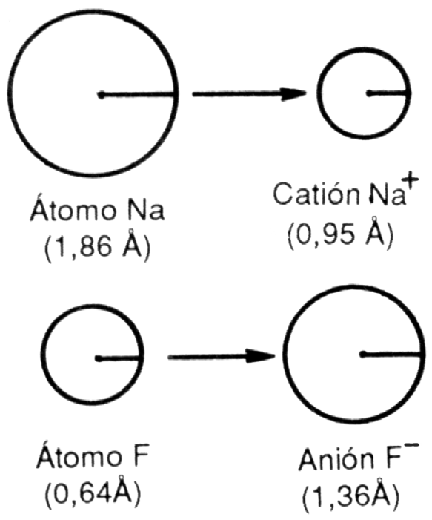 | Realizar ilustración igual a la imagen guía.
IMG11 | ver descripción y observaciones | Recurso F6 | Ilustración | Contenido | CN_10_10_REC240_IMG11n.jpg | 320 x 480 px | CN_10_10_REC240_IMG11a.jpg | 800 x 458 px |  | Realizar ilustración igual a la imagen guía.
IMG12 | ver descripción y observaciones | Recurso F6 | Ilustración | Contenido | CN_10_10_REC240_IMG12n.jpg | 320 x 480 px | CN_10_10_REC240_IMG12a.jpg | 800 x 458 px |  | Realizar ilustración igual a la imagen guía.
IMG13 | ver descripción y observaciones | Recurso F6 | Ilustración | Contenido | CN_10_10_REC240_IMG13n.jpg | 320 x 480 px | CN_10_10_REC240_IMG13a.jpg | 800 x 458 px |  | Realizar ilustración igual a la imagen guía.
IMG14 | ver descripción y observaciones | Recurso F6 | Ilustración | Contenido | CN_10_10_REC240_IMG14n.jpg | 320 x 480 px | CN_10_10_REC240_IMG14a.jpg | 800 x 458 px |  | Realizar ilustración igual a la imagen guía.

